Handlingsplan
Desember 2016
1
2
3
4
HANDLINGSPLAN 2017 |  |  |  | Anskaffelser skal bidra til best mulig verdiskapning til lavest mulig ressursbruk. Virksomhetens anskaffelser skal gjøres profesjonelt, effektivt og virkningsfullt.
 |  |  | Hovedmål
 |  |  | Delmål
 |  |  |  | Anskaffelser skal være organisert med klare ansvarslinjer og kontrollmekanismer | Anskaffelser skal bidra til effektiv tjenesteproduksjon gjennom bedre ressursutnyttelse | Anskaffelser skal gjennomføres raskere, enklere og digitalt | Virksomheten skal vise samfunnsansvar i anskaffelsene
 |  |  | Resultatmål
 |  |  | Styringsparametere (KPI) |  |  |  |  |  |  |  |  |  | Tidslinje 2017 |  |  |  |  |  |  |  |  |  |  |  | Tidslinje
 | Tiltak |  | Aktiviteter |  |  |  |  | Prioritet | Ansvarlig | Frist | Ressurser | Status | J | F | M | A | M | J | J | A | S | O | N | D | 2018 | 2019 | 2020
Anskaffelser skal være organisert med klare ansvarslinjer og kontrollmekanismer | 1.1 | Etablere tydelig definerte, forankrete, kommuniserte og etterlevde roller og ansvarsbeskrivelser for anskaffelser, inkludert prosessene knyttet til leveranser og kontraktsoppfølging. | Beskriv aktivitetene dere skal gjøre for å gjennomføre tiltaket. |  |  |  |  | Ingen prioritet |  |  | Ressurser ikke vurdert | Ingen status
 | 1.2 | Etablere hensiktsmessig samhandling mellom involverte avdelinger i anskaffelsesarbeidet. |  |  |  |  |  | Ingen prioritet |  |  | Ressurser ikke vurdert | Ingen status
 | 1.3 | Gjennomgå organiseringen rundt virksomhetens strategisk viktigste anskaffelser. |  |  |  |  |  | Ingen prioritet |  |  | Ressurser ikke vurdert | Ingen status
 | 1.4 | Virksomhetsleder skal gjøre alle deler av egen virksomhet kjent med fullmaktsmatrisen som synliggjør roller og ansvar i alle prosessene knyttet til anskaffelser. |  |  |  |  |  | Ingen prioritet |  |  | Ressurser ikke vurdert | Ingen status
 | 1.5 | Redusere antall bestillere gjennom fullmaktssystemet. |  |  |  |  |  | Ingen prioritet |  |  | Ressurser ikke vurdert | Ingen status
 | 1.6 | Få oversikt over ansatte med anskaffelsesfaglig og kontraktfaglig kompetanse. |  |  |  |  |  | Ingen prioritet |  |  | Ressurser ikke vurdert | Ingen status
 | 1.7 | Formalisere avtaleeiers ansvar i anskaffelsesprosessen. Alle inngåtte kontrakter over EØS verdi skal ha utpekt avtaleforvalter. Alle avtaleforvaltere skal ha god kompetanse på kontraktsoppfølging gjennom tilpasset opplæring. |  |  |  |  |  | Ingen prioritet |  |  | Ressurser ikke vurdert | Ingen status
 | 1.8 | Hver avdeling skal ha en innkjøpskontakt med koordineringsansvar for avdelingens anskaffelser. |  |  |  |  |  | Ingen prioritet |  |  | Ressurser ikke vurdert | Ingen status
Anskaffelser skal bidra til effektiv tjenesteproduksjon gjennom bedre ressursutnyttelse | 2.1 | Gjøre informasjon om gjeldende avtaler med tilhørende betingelser, innkjøpsorganisering og gjeldende retningslinjer for anskaffelser enkelt tilgjengelig for alle ved bruk av et kontraktsadministrasjonsverktøy (KAV). |  |  |  |  |  | Ingen prioritet |  |  | Ressurser ikke vurdert | Ingen status
 | 2.2 | Avdelingene skal til enhver tid ha oversikt over virksomhetens løpende kontrakter med omfang, verdi, utløpsdato og avtaleforvalter. |  |  |  |  |  | Ingen prioritet |  |  | Ressurser ikke vurdert | Ingen status
 | 2.3 | Inngå flere og forbedrede rammeavtaler. Innkjøpsavdelingen skal inngå og forvalte virksomhetens samkjøps- og rammeavtaler på grunnlag av årlig analyse av virksomhetens sammenfallende behov og økonomiske effekt. Tydeliggjøre leders ansvar for å bruke rammeavtalene og bruke disse korrekt ved innkjøp av varer og tjenester. Avdelingsleder skal sikre at bestiller- og attestasjonsrollen foretas av medarbeidere med nødvendig kompetanse, og ha interne rutiner som sikrer at rammeavtaler følges. |  |  |  |  |  | Ingen prioritet |  |  | Ressurser ikke vurdert | Ingen status
 | 2.4 | Motta alle inngående fakturaer som elektroniske fakturaer i EHF. |  |  |  |  |  | Ingen prioritet |  |  | Ressurser ikke vurdert | Ingen status
 | 2.5 | Samordne innkjøpsprosesser bedre mellom avdelingene internt. |  |  |  |  |  | Ingen prioritet |  |  | Ressurser ikke vurdert | Ingen status
 | 2.6 | Utrede mulighet for tettere samarbeid med andre virksomheter. |  |  |  |  |  | Ingen prioritet |  |  | Ressurser ikke vurdert | Ingen status
 | 2.7 | Virksomhetens innkjøpskompetanse skal komme tidlig inn i prosessene ved å bli inkludert i oppstarten av prosjekter og i budsjetteringsarbeidet for å sikre optimal gevinstrealisering. |  |  |  |  |  | Ingen prioritet |  |  | Ressurser ikke vurdert | Ingen status
Anskaffelser skal gjennomføres raskere, enklere og digitalt | 3.1 | Innføre et elektronisk konkurransegjennomføringsverktøy (KGV). |  |  |  |  |  | Ingen prioritet |  |  | Ressurser ikke vurdert | Ingen status
 | 3.2 | Etablere rutiner for anskaffelsesprosessen i KGV. |  |  |  |  |  | Ingen prioritet |  |  | Ressurser ikke vurdert | Ingen status
 | 3.3 | KGV skal ha enkelt tilgjengelige og oppdaterte veiledere, maler og verktøy til bruk i virksomhetens anskaffelsesprosesser. |  |  |  |  |  | Ingen prioritet |  |  | Ressurser ikke vurdert | Ingen status
 | 3.4 | Rutiner, veiledere, maler og verktøy for hvordan anskaffelser skal gjennomføres ved bruk av KGV skal ligge lett tilgjengelig på intranett.
 | 3.5 | Alle som gjennomfører anskaffelser med verdi over kr. 500.000, skal ha grunnleggende kompetanse innen offentlige anskaffelser. |  |  |  |  |  | Ingen prioritet |  |  | Ressurser ikke vurdert | Ingen status
 | 3.6 | Utrede innføring av elektroniske verktøy for flere deler av anskaffelsesprosessen. |  |  |  |  |  | Ingen prioritet |  |  | Ressurser ikke vurdert | Ingen status
 | 3.7 | Etablere rutiner for bedre kommunikasjon fra innkjøpsavdelingen ut i virksomheten. |  |  |  |  |  | Ingen prioritet |  |  | Ressurser ikke vurdert | Ingen status
Virksomheten skal vise samfunnsansvar i anskaffelsene | 5.1 | Etablere rutiner for å redusere skadelig miljøpåvirkning knyttet til anskaffelser og fremme klimavennlige løsninger (lovpålagt). |  |  |  |  |  | Ingen prioritet |  |  | Ressurser ikke vurdert | Ingen status
 | 5.2 | Etablere rutiner for å ivareta respekt for grunnleggende menneskerettigheter (lovpålagt). |  |  |  |  |  | Ingen prioritet |  |  | Ressurser ikke vurdert | Ingen status
 | 5.3 | Årlig vurdere risiko for brudd på grunnleggende menneskerettigheter og miljøbelastning ved kommende anskaffelser. |  |  |  |  |  | Ingen prioritet |  |  | Ressurser ikke vurdert | Ingen status
 | 5.4 | Utarbeide og implementere interne etiske retningslinjer for anskaffelsesarbeidet. |  |  |  |  |  | Ingen prioritet |  |  | Ressurser ikke vurdert | Ingen status
 | 5.5 | Etablere rutiner og årlig vurdere tiltak som forebygger muligheter for misligheter og korrupsjon knyttet til anskaffelser. |  |  |  |  |  | Ingen prioritet |  |  | Ressurser ikke vurdert | Ingen status

Veiledning
Aktiviteter | Vurdering av tiltaket for oppfyllelse av mål |  | Prioritet | Ansvarlig | Frist | Ressurser | Status | Tidslinje
Beskriv aktivitetene dere skal gjøre for å gjennomføre tiltaket. | Vurder hvor stor effekt tiltaket vil ha for oppfyllelse av mål. Bruk inndelingen nedenfor. |  | Vurder tiltakene ut fra hvilken effekt de vil ha og hvor kompleks implementeringen er (jf figuren over). Fokuser på de grønne (prioritet 1 og 2), dernest de gule (prioritet 3) og vurder om det i det hele tatt er hensiktsmessig å iverksette noen av de oransje. | Bestem hvem som er ansvarlig for gjennomføring av tiltaket. | Sett en frist for når tiltaket skal være gjennomført. | Vurder hvor mye ressurser tiltaket krever. Bruk inndelingen nedenfor. | Vurder hvilken status tiltaket har. Denne må oppdateres fortløpende. | Marker mnd/ år som det skal tiltaket skal arbeides med blå bakgrunn. Stå i den blå cellen nedenfor. Trykk på kopier i verktøylinjen ovenfor til høyre. Trykk på arkfanen "handlingsplan" og trykke på relevante mnd/ år celler.
 | Tiltaket vil ha stor effekt for oppfyllelse av mål | ● |  |  |  | Ressurser ikke vurdert | Ingen status
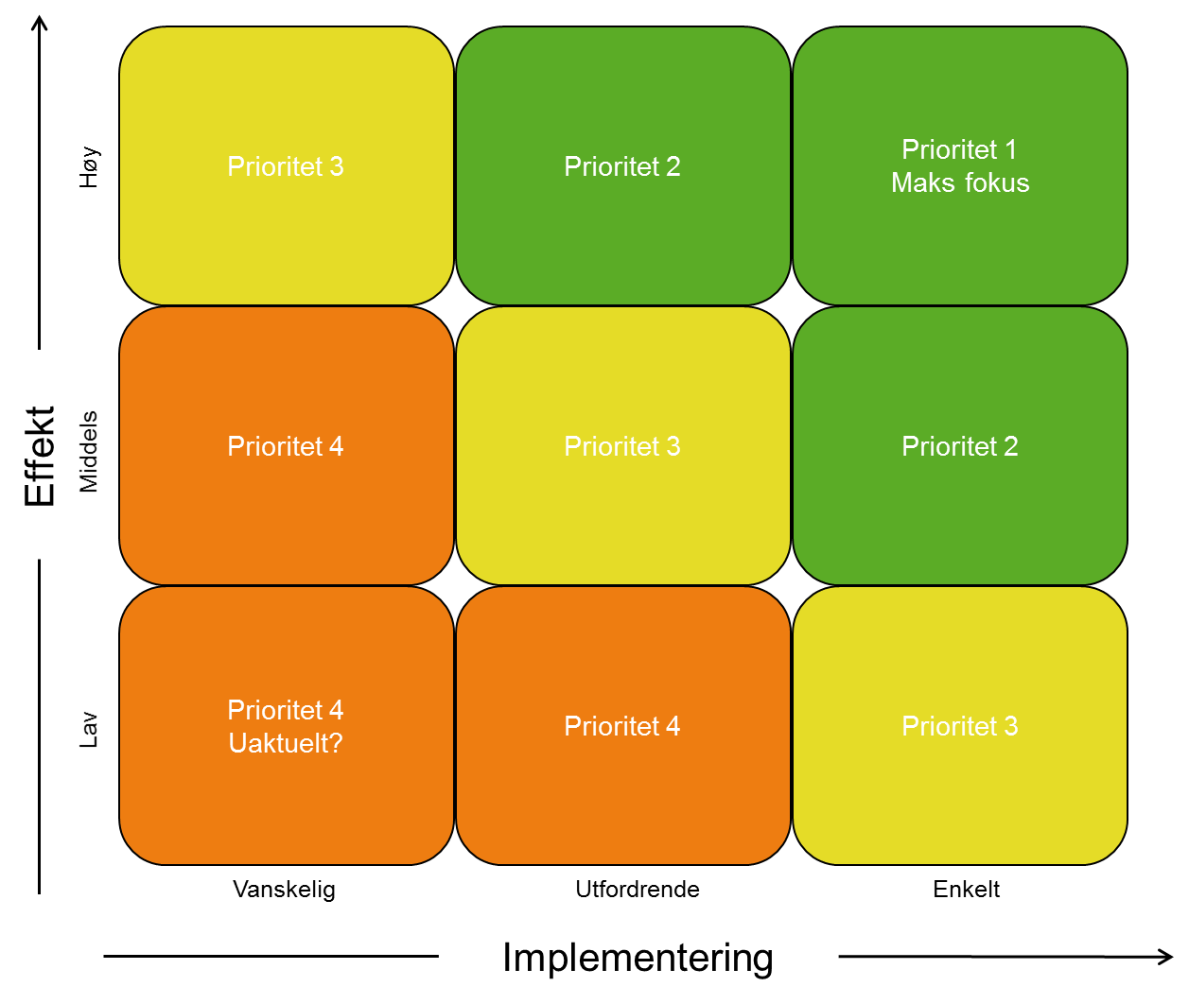
 | Tiltaket vil ha noe effekt for oppfyllelse av mål | ○ |  |  |  | Kun interne ressurser | Ikke påbegynt
 | Tiltaket vil ikke ha effekt i for oppfyllelse av mål | ─ |  |  |  | Ekstra ressurser tildelt i budsjett | Pågår
 |  |  |  |  |  | Ekstra ressurser ikke tildelt i budsjett | Gjennomført

 |  |  | Ingen prioritet
 |  |  | Prioritet 1
 |  |  | Prioritet 2
 |  |  | Prioritet 3
 |  |  | Prioritet 4

